ВЕРСТАКИ_Легкие
прайс-лист _март 2026г. Лёгкая промышленная серия "Assistant" "КОГДА СРАВНИВАЮТ- ВЫБИРАЮТ НАС" |  |  |  | www.okbarsenal.ru
Покраска порошковая, структура гладкая: основной цвет RAL 7016 матовый, темный графит, Цвет ручек: S - серебристый RAL 9006; О - оранжевый RAL 2008; R - красный RAL 3024; B - синий RAL 5015; !! Покрасим в другие цвета
№ | Артикул | Модель | Комплектующие: "Assistant" | ЦЕНА
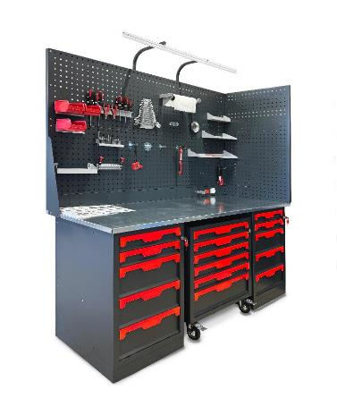
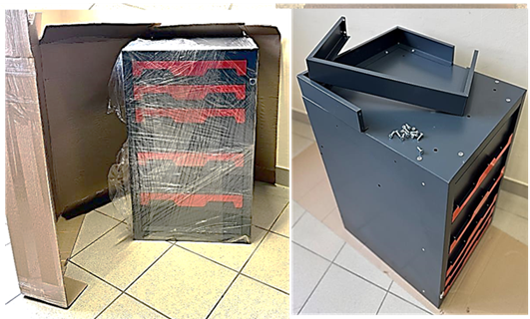
1 | W-410 |  | Тумба верстачная с дверцей 500х600х820Н мм Вес: 23 кг. V-0,25 куб. м. | 12,314р.
2 | W-405 |  | Тумба верстачная с 5 ящ. 500х600х820Нмм Вес: 48 кг. V-0,25 куб. м. | 23,819р.
3 | W-500 |  | Полка и стенка шириной 730мм Вес: 4,5 кг. V-0,01 куб. м. | 2,739р.
4 | W-503 |  | Верстачная опора 820мм Вес: 4 кг. V-0,07 куб. м. | 1,772р.
5 | W-501 |  | Балка силовая для верстака 1250х125х25 мм Вес: 2 кг. V-0,01 куб. м. | 885р.
6 | W-310G |  | Столешница МДФ оцинк. 1000х685х27мм. Вес: 20 кг. V-0,03 куб. м. | 5,226р.
7 | W-314G |  | Столешница МДФ оцинк. 1390х685х27мм. Вес: 27 кг. V-0,05 куб. м. | 6,435р.
8 | W-315G |  | Столешница МДФ оцинк. 1500х685х27мм. Вес: 29 кг. V-0,05 куб. м. | 8,074р.
9 | W-318G |  | Столешница МДФ оцинк. 1800х685х27мм. Вес: 35 кг. V-0,07 куб. м. | 9,263р.
10 | W-320G |  | Столешница МДФ оцинк. 2000х685х27мм. Вес: 39 кг. V-0,07 куб. м. | 10,452р.
11 | Р-07 |  | Перфоэкран боковой 686х1100х30мм. | 3,096р.
12 | Р-10 |  | Перфоэкран 1000х500х30мм. Вес: 5 кг. V-0,03 куб. м. | 2,580р.
13 | Р-14 |  | Перфоэкран 1390х500х30мм. Вес: 7 кг. V-0,04 куб. м. | 3,096р.
14 | Р-15 |  | Перфоэкран 1500х500х30мм. Вес: 8 кг. V-0,05 куб. м. | 3,591р.
15 | Р-18 |  | Перфоэкран 1800х500х30мм. Вес: 9 кг. V-0,06 куб. м. | 3,994р.
16 | Р-20 |  | Перфоэкран 2000х500х30мм. Вес: 10 кг. V-0,07 куб. м. | 5,161р.
17 | М-7 |  | Антресоль 750х250х400Нмм Вес: 7,5 кг. | 8,136р.
18 | М-10 |  | Антресоль 1000х250х400Нмм Вес: 10 кг. | 8,136р.
19 | А-1 |  | Кронштейны освещения - универсальные | 720р.
20 | А-2 |  | Кронштейны для стоек крепления перфорированных экранов | 310р.
21 | А-3 |  | Кронштейны - косынки для крепления 1-го экрана | 620р.
22 | А-4 |  | Две стойки для крепления 1-го экрана | 430р.
23 | А-6 |  | Две стойки для крепления 2-го экрана и электромонтажной панели | 860р.
24 | Е-10 |  | Электромонтажная панель 1000х100х30мм. для самостоятельного размещения эл оборудования | 872р.
25 | Е-14 |  | Электромонтажная панель 1390х100х30мм. для самостоятельного размещения эл оборудования | 1,088р.
26 | Е-18 |  | Электромонтажная панель 1800х100х30мм. для самостоятельного размещения эл оборудования | 1,425р.
27 | Е-20 |  | Электромонтажная панель 2000х100х30мм. для самостоятельного размещения эл оборудования | 1,587р.
№ | Артикул | Модель | Верстаки_ комплекты: "Assistant" | ЦЕНА
1 | W-10G | 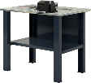 | Верстак бестумбовый 1000х686х847Нмм (нагрузка 750кг) ✓Столешница 1000х685х27мм. МДФ+Оцинк. Кожух 1,2мм ✓Полка и стенка шириной 730мм (нагрузка 60кг) ✓Две Верстачных опоры Ш-75мм Вес: 32.5 кг. Объем: 0,12 куб. м. | 11,508р.
2 | W-10G-0 | 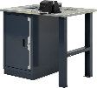 | Верстак однотумбовый 1000х686х847Нмм (нагрузка 1000кг) ✓Тумба с дверцей и 2 полками Р-р: 500х600х820Н мм (нагрузка на полку 50кг) ✓Столешница 1000х685х27мм. МДФ+Оцинк. Кожух 1,2мм ✓Верстачная опора Ш-75мм Вес: 51,5 кг. Объем: 0,35 куб. м. | 19,311р.
3 | W-10G-5 | 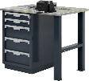 | Верстак однотумбовый 1000х686х847Нмм (нагрузка 1000кг) ✓Тумба с 5 ящиками Р-р: 500х600х820Н мм (нагрузка на ящик 40кг) Высотая ящ: 2х80; 3х170мм, полезный р-р: 570х400мм ✓Столешница 1000х685х27мм. МДФ+Оцинк. Кожух 1,2мм ✓Верстачная опора Ш-75мм Вес: 76,5 кг. Объем: 0,35 куб. м. | 30,817р.
4 | W-10G-00 |  | Верстак двухтумбовый 1000х686х847Нмм (нагрузка 1500кг) ✓Две Тумбы с дверцей и 2 полками Р-р: 500х600х820Н мм (нагрузка на полку 50кг) ✓Столешница 1000х685х27мм. МДФ+Оцинк. Кожух 1,2мм Вес: 66кг. Объем: 0,55 куб. м. | 29,854р.
5 | W-10G-05 |  | Верстак двухтумбовый 1000х686х847Нмм (нагрузка 1500кг) ✓Тумба с 5 ящиками Р-р: 500х600х820Н мм (нагрузка на ящик 40кг) Высотая ящ: 2х80; 3х170мм, полезный р-р: 570х400мм ✓Тумба с дверцей и 2 полками Р-р: 500х600х820Н мм (нагрузка на полку 50кг) ✓Столешница 1000х685х27мм. МДФ+Оцинк. Кожух 1,2мм Вес: 91кг. Объем: 0,55 куб. м. | 41,359р.
6 | W-10G-55 |  | Верстак двухтумбовый 1000х686х847Нмм (нагрузка 1500кг) ✓Две Тумбы с 5 ящиками Р-р: 500х600х820Н мм (нагрузка на ящик 40кг) Высотая ящ: 2х80; 3х170мм, полезный р-р: 570х400мм ✓Столешница 1000х685х27мм. МДФ+Оцинк. Кожух 1,2мм Вес: 116кг. Объем: 0,55 куб. м. | 52,864р.
7 | W-14G | 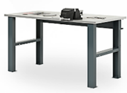 | Верстак бестумбовый 1390х686х847Нмм (нагрузка 750кг) ✓Столешница 1390х685х27мм. МДФ+Оцинк. Кожух 1,2мм ✓Силовая балка 1250х125х25 мм ✓Две Верстачных опоры Ш-75мм Вес: 37 кг. Объем: 0,16 куб. м. | 10,863р. | 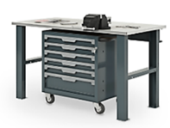
8 | W-14G-0 | 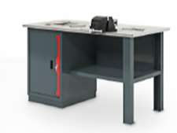 | Верстак однотумбовый 1390х686х847Нмм (нагрузка 1000кг) ✓Тумба с дверцей и 2 полками Р-р: 500х600х820Н мм (нагрузка на полку 50кг) ✓Столешница 1390х685х27мм. МДФ+Оцинк. Кожух 1,2мм ✓Полка и стенка шириной 730мм (нагрузка 60кг) ✓Верстачная опора Ш-75мм Вес: 58 кг. Объем: 0,5 куб. м. | 23,259р. | 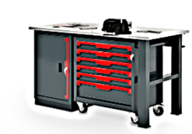
9 | W-14G-5 | 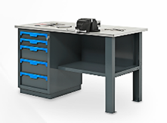 | Верстак однотумбовый 1390х686х847Нмм (нагрузка 1000кг) ✓Тумба с 5 ящиками Р-р: 500х600х820Н мм (нагрузка на ящик 40кг) Высотая ящ: 2х80; 3х170мм, полезный р-р: 570х400мм ✓Столешница 1390х685х27мм. МДФ+Оцинк. Кожух 1,2мм ✓Полка и стенка шириной 730мм (нагрузка 60кг) ✓Верстачная опора Ш-75мм Вес: 83,5 кг. Объем: 0,5 куб. м. | 34,765р.
10 | W-14G-05 | 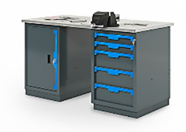 | Верстак двухтумбовый 1390х686х847Нмм (нагрузка 1500кг) ✓Тумба с 5 ящиками Р-р: 500х600х820Н мм (нагрузка на ящик 40кг) Высотая ящ: 2х80; 3х170мм, полезный р-р: 570х400мм ✓Тумба с дверцей и 2 полками Р-р: 500х600х820Н мм (нагрузка на полку 50кг) ✓Столешница 1390х685х27мм. МДФ+Оцинк. Кожух 1,2мм Вес: 98 кг. Объем: 0,6 куб. м. | 42,568р.
11 | W-18G-00 | 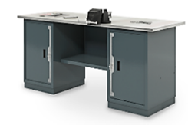 | Верстак двухтумбовый 1800х686х847Нмм (нагрузка 1500кг) ✓Две Тумбы с дверцей и 2 полками Р-р: 500х600х820Н мм (нагрузка на полку 50кг) ✓Столешница 1800х685х27мм. МДФ+Оцинк. Кожух 1,2мм ✓Полка и стенка шириной 730мм (нагрузка 60кг) Вес: 85 кг. Объем: 0,7 куб. м. | 36,630р. | 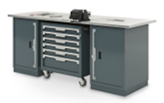
12 | W-18G-05 | 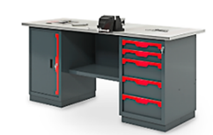 | Верстак двухтумбовый 1800х686х847Нмм (нагрузка 1500кг) ✓Тумба с 5 ящиками Р-р: 500х600х820Н мм (нагрузка на ящик 40кг) Высотая ящ: 2х80; 3х170мм, полезный р-р: 570х400мм ✓Тумба с дверцей и 2 полками Р-р: 500х600х820Н мм (нагрузка на полку 50кг) ✓Столешница 1800х685х27мм. МДФ+Оцинк. Кожух 1,2мм ✓Полка и стенка шириной 730мм (нагрузка 60кг) Вес: 107,5 кг. Объем: 0,7 куб. м. | 48,135р. | 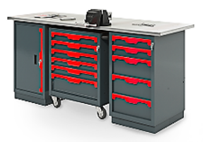
13 | W-18G-55 | 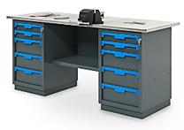 | Верстак двухтумбовый 1800х686х847Нмм (нагрузка 1500кг) ✓Две Тумбы с 5 ящиками Р-р: 500х600х820Н мм (нагрузка на ящик 40кг) Высотая ящ: 2х80; 3х170мм, полезный р-р: 570х400мм ✓Столешница 1800х685х27мм. МДФ+Оцинк. Кожух 1,2мм ✓Полка и стенка шириной 730мм (нагрузка 60кг) Вес: 130 кг. Объем: 0,7 куб. м. | 59,640р. | 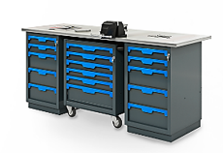
14 | Р1-10 |  | Экран одинарный 1000х500х30мм. с кронштейнами (квадратная перфорация 10х10мм) Вес: 7 кг. Объем: 0,03 куб. м | 3,200р.
15 | Р1-14 |  | Экран одинарный 1390х500х30мм. с кронштейнами (квадратная перфорация 10х10мм) Вес: 9 кг. Объем: 0,05 куб. м | 3,716р.
16 | Р1-18 |  | Экран одинарный 1800х500х30мм. с кронштейнами (квадратная перфорация 10х10мм) Вес: 12 кг. Объем: 0,08 куб. м | 4,614р.
17 | Р2-10 | 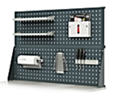 | Экран двойной 1000х1000х30мм. с кронштейнами (квадратная перфорация 10х10мм) Вес: 16 кг. Объем: 0,05 куб. м | 6,641р.
18 | Р2-14 |  | Экран двойной 1390х1000х30мм. с кронштейнами (квадратная перфорация 10х10мм) Вес: 20 кг. Объем: 0,05 куб. м | 7,673р.
19 | Р2-18 |  | Экран двойной 1800х1000х30мм. с кронштейнами (квадратная перфорация 10х10мм) Вес: 26 кг. Объем: 0,08 куб. м | 9,468р.
20 | Р2-10.Е.L | 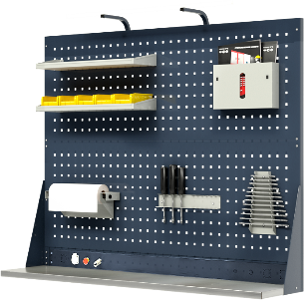 | Экран двойной 1000х1100х30мм. (квадратная перфорация 10х10мм) c электромонтажной панелью и кронштейнами освещения Вес: 21 кг. Объем: 0,05 куб. м | 8,232р.
21 | Р2-14.Е.L |  | Экран двойной 1390х1100х30мм. (квадратная перфорация 10х10мм) c электромонтажной панелью и кронштейнами освещения Вес: 25 кг. Объем: 0,05 куб. м | 9,481р.
22 | Р2-18.Е.L |  | Экран двойной 1800х1100х30мм. (квадратная перфорация 10х10мм) c электромонтажной панелью и кронштейнами освещения Вес: 31 кг. Объем: 0,05 куб. м | 11,613р.
Примеры сборок готовых решений
1 | W-10G-05/P2.M | 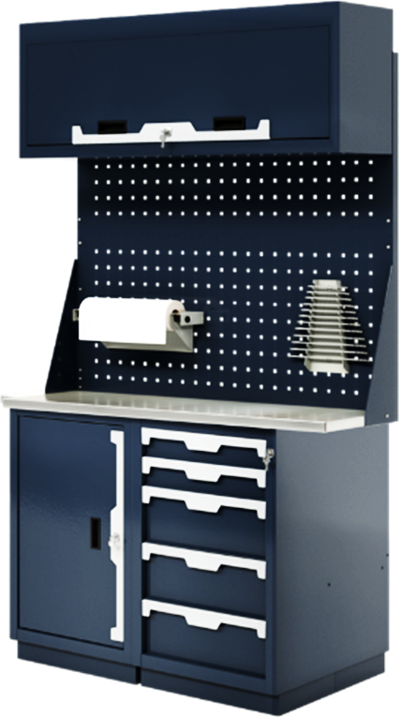 | Верстак двухтумбовый 1000х686х1847-2000Нмм (нагрузка 1500кг) ✓Тумба с 5 ящиками Р-р: 500х600х820Н мм (нагрузка на ящик 40кг) Высотая ящ: 2х80; 3х170мм, полезный р-р: 570х400мм ✓Тумба с дверцей и 2 полками Р-р: 500х600х820Н мм (нагрузка на полку 50кг) ✓Столешница 1000х685х27мм. МДФ+Оцинк. Кожух 1,2мм ✓Экран двойной 1000х1000х30мм. с кронштейнами ✓Антресоль 1000х250х400Нмм Вес: 118 кг. Объем: 0,47 куб. м. | 56,136р.
2 | W-15G-050/P2 | 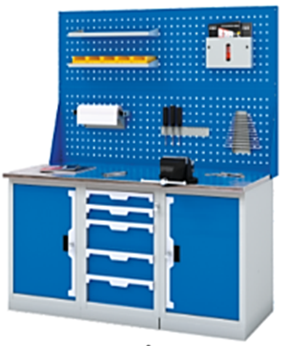 | Верстак трехтумбовый 1500х686х847Нмм (нагрузка 2000кг) ✓Тумба с 5 ящиками Р-р: 500х600х820Н мм (нагрузка на ящик 40кг) Высотая ящ: 2х80; 3х170мм, полезный р-р: 570х400мм ✓Две Тумбы с дверцей и 2 полками Р-р: 500х600х820Н мм (нагрузка на полку 50кг) ✓Столешница 1500х685х27мм. МДФ+Оцинк. Кожух 1,2мм ✓Экран двойной 1500х1000х30мм. с кронштейнами Вес: 145 кг. Объем: 0,75 куб. м. | 65,184р.
3 | W-15G-555/P2 |  | Верстак трехтумбовый 1500х686х1847Нмм (нагрузка 2000кг) ✓Три Тумбы с 5 ящиками Р-р: 500х600х820Н мм (нагрузка на ящик 40кг) Высотая ящ: 2х80; 3х170мм, полезный р-р: 570х400мм ✓Столешница 1500х685х27мм. МДФ+Оцинк. Кожух 1,2мм ✓Экран двойной 1500х1000х30мм. с кронштейнами Вес: 195 кг. Объем: 0,75 куб. м. | 88,194р.
 | W-15G-055/P2.M | 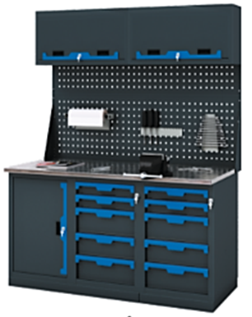 | Верстак четырехтумбовый 1500х686х1847-2000Нмм (нагрузка 2000кг) ✓ Тумба с дверцей и 2 полками Р-р: 500х600х820Н мм (нагрузка на полку 50кг) ✓Две Тумбы с 5 ящиками Р-р: 500х600х820Н мм (нагрузка на ящик 40кг) Высотая ящ: 2х80; 3х170мм, полезный р-р: 570х400мм ✓Столешница 1500х685х27мм. МДФ+Оцинк. Кожух 1,2мм ✓Экран двойной 1500х1000х30мм. с кронштейнами ✓Две Антресоли 750х250х400Нмм Вес: 200 кг. Объем: 1,0 куб. м. | 92,961р.
4 | W-20G-0000/P2.Е.M | 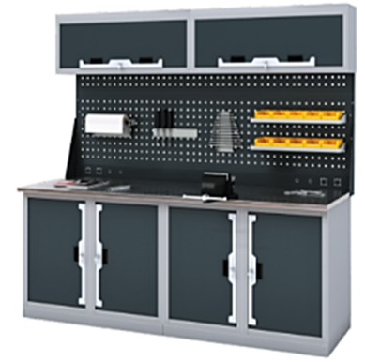 | Верстак четырехтумбовый 2000х686х1950-2100Нмм (нагрузка 3000кг) ✓Четыре Тумбы с дверцей и 2 полками Р-р: 500х600х820Н мм (нагрузка на полку 50кг) ✓Столешница 2000х685х27мм. МДФ+Оцинк. Кожух 1,2мм ✓Экран двойной 2000х1000х30мм. с кронштейнами ✓Электромонтажная панель 2000х100х30мм. ✓Две Антресоли 1000х250х400Нмм Вес: 190 кг. Объем: 1,6 куб. м. | 89,369р.
5 | W-20G-0550/P2.Е.M | 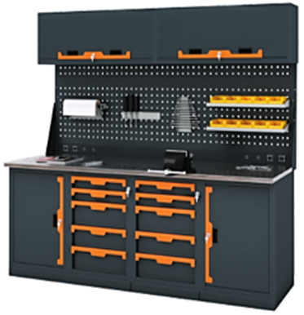 | Верстак четырехтумбовый 2000х686х1950-2100Нмм (нагрузка 3000кг) ✓Две Тумбы с дверцей и 2 полками Р-р: 500х600х820Н мм (нагрузка на полку 50кг) ✓Две Тумбы с 5 ящиками Р-р: 500х600х820Н мм (нагрузка на ящик 40кг) Высотая ящ: 2х80; 3х170мм, полезный р-р: 570х400мм ✓Столешница 2000х685х27мм. МДФ+Оцинк. Кожух 1,2мм ✓Экран двойной 2000х1000х30мм. с кронштейнами ✓Электромонтажная панель 2000х100х30мм. ✓Две Антресоли 1000х250х400Нмм Вес: 240 кг. Объем: 1,6 куб. м. | 112,379р.
6 | W-20G-5555/P2.Е.M | 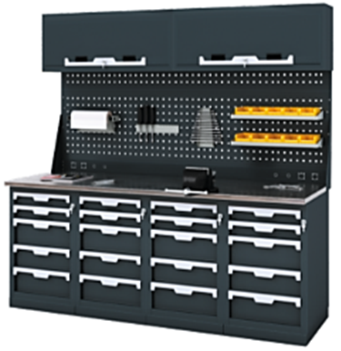 | Верстак четырехтумбовый 2000х686х1950-2100Нмм (нагрузка 3000кг) ✓Четыре Тумбы с 5 ящиками Р-р: 500х600х820Нмм (нагрузка на ящ. 40кг) Высотая ящ: 2х80; 3х170мм, полезный р-р: 570х400мм ✓Столешница 2000х685х27мм. МДФ+Оцинк. Кожух 1,2мм ✓Экран двойной 2000х1000х30мм. с кронштейнами ✓Электромонтажная панель 2000х100х30мм. ✓Две Антресоли 1000х250х400Нмм Вес: 290 кг. Объем: 1,6 куб. м. | 135,389р.
Навесные опции: Крючки; Держатели; Полки
1 | К-1_75 |  | Крючок одинарный L-80мм | 300р.
2 | К-2_75 |  | Крючок двойной L-80мм | 290р.
3 | К-2_50 |  | Крючок двойной L-50мм | 380р.
4 | К-3 |  | Крючок круглый D-60мм | 360р.
5 | К-4_2 |  | Крючок П-образный 25х35мм | 300р.
6 | К-4_3 |  | Крючок П-образный 25х55мм | 330р.
7 | К-7 |  | Крючок с пружинной фиксацией | 450р.
8 | D-6 |  | Держатель с прижимом для чертежей | 706р.
9 | D-8 |  | Держатель для сверел 190х45х50мм. | 470р.
10 | D-11 |  | Держатель для дисков D-125мм | 600р.
11 | D-1 | 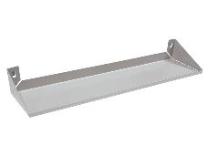 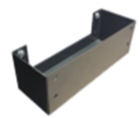 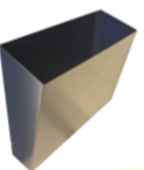 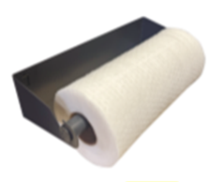 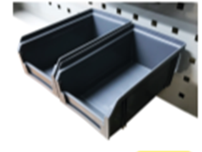 | Полка навесная большая 530х150х10мм. | 500р.
12 | D-2 |  | Полка навесная малая 325х150х10мм. | 400р.
13 | D-3 |  | Держатель для баллончиков 200х70х70мм | 300р.
14 | D-5 |  | Держатель инструмента_отверток 360х40х40мм. | 300р.
15 | D-7 |  | Держатель гаечных ключей 120х35х250мм. | 300р.
16 | D-9 |  | Корзина под ветошь 300х100х250мм. | 1,000р.
17 | D-10 |  | Держатель полотенца 300х120х70h мм. | 350р.
18 | D-12 |  | Держатель для пластиковых ящиков L-190мм | 200р.
19 | А-Led.12 |  | Светильник светодиодный с выключателем в пластиковом черной корпусе IP20 Размер: 1174х22х37мм | 1,200р.
20 | А-Prom Led |  | Светильник светодиодный промышленный в алюминиевом корпусе IP65 Размер: 867х48х51мм | 8,600р.

ВЕРСТАКИ_Тяжелые
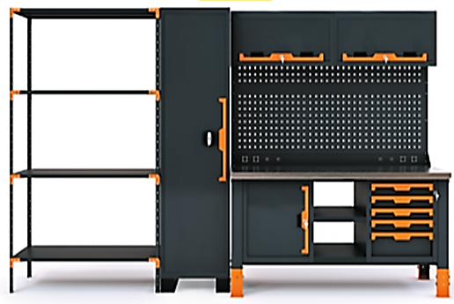
прайс-лист _март 2026г. Тяжелая промышленная серия "Assistant_Ultra" "КОГДА СРАВНИВАЮТ- ВЫБИРАЮТ НАС" |  |  |  | www.okbarsenal.ru
Покраска порошковая, структура гладкая: основной цвет RAL 7016 матовый, темный графит, Цвет ручек: S - серебристый RAL 9006; О - оранжевый RAL 2008; R - красный RAL 3024; B - синий RAL 5015; !! Покрасим в другие цвета
№ | Артикул | Модель | Комплектующие: "Assistant_Ultra" | ЦЕНА
1 | W-410U | 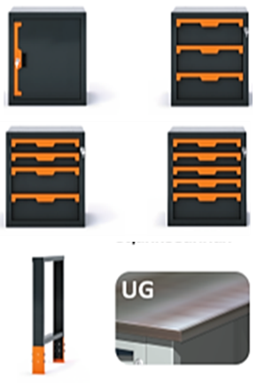 | Тумба верстачная, усиленная с дверцей 500х600х583Нмм | 12,581 ₽
2 | W-403U |  | Тумба верстачная, усиленная с 3 ящиками 500х600х583Нмм | 21,614 ₽
3 | W-404U |  | Тумба верстачная, усиленная с 4 ящиками 500х600х583Нмм | 23,743 ₽
4 | W-405U |  | Тумба верстачная, усиленная с 5 ящиками 500х600х583Нмм | 25,874 ₽
5 | W-501U |  | Полка верстачная 330х600мм | 1,414 ₽
6 | W-502U |  | Полка верстачная 830х600мм | 3,170 ₽
7 | W-503U |  | Опора усиленная, регулируемая по высоте 820-870мм | 3,533 ₽
8 | W-515U |  | Комплект из 3х силовых балок для верстака 1500мм | 4,310 ₽
9 | W-520U |  | Комплект из 3х силовых балок для верстака 2000мм | 5,535 ₽
10 | W-315UG |  | Столешница фанера с оцинк. кожухом 1,2мм 1500х700х37мм. | 10,900 ₽
11 | W-320UG |  | Столешница фанера с оцинк. кожухом 1,2мм 2000х700х37мм. | 17,300 ₽
12 | W-315W |  | Столешница фанера 1500х700х35мм. | 8,820 ₽
13 | W-320W |  | Столешница фанера 2000х700х35мм. | 13,200 ₽
14 | А-2 |  | Кронштейны для стоек крепления перфорированных экранов | 310 ₽
15 | А-4 |  | Две стойки для крепления 1-го экрана | 430 ₽
16 | А-6 |  | Две стойки для крепления 2-го экрана | 860 ₽
17 | Р-15 |  | Перфоэкран 1500х500х30мм. | 3,591 ₽
18 | Р-20 |  | Перфоэкран 2000х500х30мм. | 5,161 ₽
19 | Е-15 |  | Электромонтажная панель 1500х100х30мм. | 1,220 ₽
20 | Е-20 |  | Электромонтажная панель 2000х100х30мм. | 1,587 ₽
21 | А-1 |  | Кронштейны освещения (универсальные) | 1,233 ₽
22 | М-7 |  | Антресоль 750х250х400Нмм | 8,000 ₽
23 | М-10 |  | Антресоль 1000х250х400Нмм | 8,000 ₽
24 | W-L |  | Лоток 500х600х30 с ковриком | 1,210 ₽
25 | Р-05 |  | Перфо экран 500х400х20мм с кронштейнами | 960 ₽
26 | W-R.70 |  | Дополнительный пандус тумбы антикорозийный 500х600х70Нмм | 1,131 ₽
27 | S-U.105S |  | Полка стеллажа Ultra 1000х500х25мм | 2,181 ₽
28 | S-U.125S |  | Полка стеллажа Ultra 1200х500х25мм | 2,481 ₽
29 | S-U.205H |  | Опора стеллажа Ultra 25х500х2000Нмм | 1,685 ₽
№ | Артикул | Модель | Верстаки_ комплекты: "Assistant_Ultra" | ЦЕНА
1 | W-15UG |  | Верстак усиленный, бестумбовый 1500х700х857-907Нмм (нагрузка 3000кг) ✓Столешница 1500х700х37мм. Влагостойкая фанера+Оцинк. Кожух 1,2мм ✓Комплект из 3х силовых балок ✓Две Верстачных регулируемых опоры Вес: 75 кг. Объем: 0,2 куб. м. | 22,276 ₽
2 | W-15UG-5 | 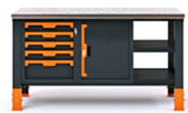 | Верстак усиленный, однотумбовый 1500х700х857-907Нмм (нагрузка 3000кг) ✓Тумба с 5 ящиками Р-р: 500х600х583Н мм (нагрузка на ящик 60кг) Высотая ящ: 4х80; 1х165мм, полезный р-р: 570х400мм ✓Столешница 1500х700х37мм. Влагостойкая фанера+Оцинк. Кожух 1,2мм ✓Две Верстачных регулируемых опоры + Комплект из 3х силовых балок ✓Полка верстачная 830х600мм Вес: 150 кг. Объем: 0,4 куб. м. | 51,319 ₽
3 | W-15UG-05 | 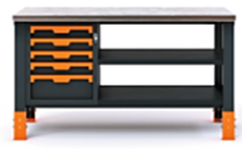 | Верстак усиленный, двухтумбовый 1500х700х857-907Нмм (нагрузка 3000кг) ✓Тумба с 5 ящиками Р-р: 500х600х583Н мм (нагрузка на ящик 60кг) Высотая ящ: 4х80; 1х165мм, полезный р-р: 570х400мм ✓Тумба с 2 полками Р-р: 500х600х583Н мм (нагрузка на полку 100кг) ✓Столешница 1500х700х37мм. Влагостойкая фанера+Оцинк. Кожух 1,2мм ✓Две Верстачных регулируемых опоры + Комплект из 3х силовых балок ✓Полка верстачная 330х600мм Вес: 180 кг. Объем: 0,6 куб. м. | 62,145 ₽
4 | W-15UG-35 | 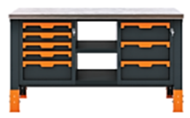 | Верстак усиленный, двухтумбовый 1500х700х857-907Нмм (нагрузка 3000кг) ✓Тумба с 3 ящиками Р-р: 500х600х583Н мм (нагрузка на ящик 60кг) Высотая ящ: 3х165мм, полезный р-р: 570х400мм ✓Тумба с 5 ящиками Р-р: 500х600х583Н мм (нагрузка на ящик 60кг) Высотая ящ: 4х80; 1х165мм, полезный р-р: 570х400мм ✓Столешница 1500х700х37мм. Влагостойкая фанера+Оцинк. Кожух 1,2мм ✓Две Верстачных регулируемых опоры + Комплект из 3х силовых балок ✓Полка верстачная 330х600мм Вес: 196 кг. Объем: 0,6 куб. м. | 71,178 ₽
5 | W-20UG |  | Верстак усиленный, бестумбовый 2000х700х857-907Нмм (нагрузка 3000кг) ✓Столешница 2000х700х37мм. Влагостойкая фанера+Оцинк. Кожух 1,2мм ✓Комплект из 3х силовых балок ✓Две Верстачных регулируемых опоры Вес: 85 кг. Объем: 0,25 куб. м. | 29,902 ₽
6 | W-20UG-04 |  | Верстак усиленный, двухтумбовый 2000х700х857-907Нмм (нагрузка 3000кг) ✓Тумба с 4 ящиками Р-р: 500х600х583Н мм (нагрузка на ящик 60кг) Высотая ящ 2х80; 2х165мм, полезный р-р: 570х400мм ✓Тумба с 2 полками Р-р: 500х600х583Н мм (нагрузка на полку 100кг) ✓Столешница 2000х700х37мм. Влагостойкая фанера+Оцинк. Кожух 1,2мм ✓Две Верстачных регулируемых опоры + Комплект из 3х силовых балок ✓Полка верстачная 830х600мм Вес: 185 кг. Объем: 0,65 куб. м. | 69,395 ₽
7 | W-20UG-004 | 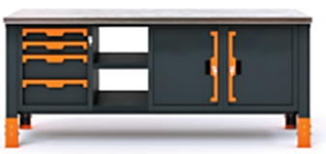 | Верстак усиленный, трехтумбовый 2000х700х857-907Нмм (нагрузка 3000кг) ✓Тумба с 4 ящиками Р-р: 500х600х583Н мм (нагрузка на ящик 60кг) Высотая ящ 2х80; 2х165мм, полезный р-р: 570х400мм ✓Две Тумбы с 2 полками Р-р: 500х600х583Н мм (нагрузка на полку 100кг) ✓Столешница 2000х700х37мм. Влагостойкая фанера+Оцинк. Кожух 1,2мм ✓Две Верстачных регулируемых опоры + Комплект из 3х силовых балок ✓Полка верстачная 330х600мм Вес: 215 кг. Объем: 0,85 куб. м. | 80,221 ₽
8 | W-20UG-444 | 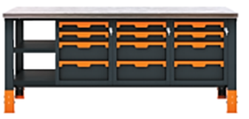 | Верстак усиленный, трехтумбовый 2000х700х857-907Нмм (нагрузка 3000кг) ✓Три Тумбы с 4 ящиками Р-р: 500х600х583Н мм (нагрузка на ящик 60кг) Высотая ящ 2х80; 2х165мм, полезный р-р: 570х400мм ✓Столешница 2000х700х37мм. Влагостойкая фанера+Оцинк. Кожух 1,2мм ✓Две Верстачных регулируемых опоры + Комплект из 3х силовых балок ✓Полка верстачная 330х600мм Вес: 275 кг. Объем: 0,85 куб. м. | 102,545 ₽
9 | P1-15.E |  | Экран одинарный 1500х600х30мм., с элетромонтажной панелью и кронштейнами (квадратная перфорация 10х10мм) Вес: 10 кг. Объем: 0,05 куб. м | 5,552 ₽
10 | P1-20.E |  | Экран одинарный 2000х600х30мм., с элетромонтажной панелью и кронштейнами (квадратная перфорация 10х10мм) Вес: 13 кг. Объем: 0,08 куб. м | 7,487 ₽
11 | P2-15.E | 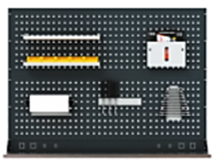 | Экран двойной 1500х1100х30мм., с элетромонтажной панелью и кронштейнами (квадратная перфорация 10х10мм) Вес: 18 кг. Объем: 0,1 куб. м | 9,573 ₽
12 | P2-20.E |  | Экран двойной 2000х1100х30мм., с элетромонтажной панелью и кронштейнами (квадратная перфорация 10х10мм) Вес: 24 кг. Объем: 0,15 куб. м | 13,078 ₽
13 | P2-15.E.L | 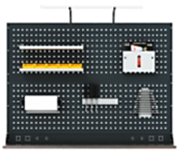 | Экран двойной 1500х1300х30мм., с элетромонтажной панелью и кронштейнами освещения (квадратная перфорация 10х10мм) Вес: 21 кг. Объем: 0,1 куб. м | 10,806 ₽
14 | P2-20.E.L |  | Экран двойной 2000х1300х30мм., с элетромонтажной панелью и кронштейнами освещения (квадратная перфорация 10х10мм) Вес: 27 кг. Объем: 0,15 куб. м | 14,310 ₽
15 | P2-15.E.M | 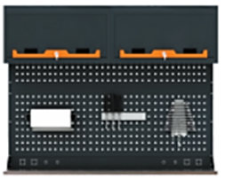 | Экран двойной 1500х1153х30мм., с элетромонтажной панелью и двумя антресолями (квадратная перфорация 10х10мм) Вес: 33 кг. Объем: 0,3 куб. м | 25,573 ₽
16 | P2-20.E.M |  | Экран двойной 2000х1153х30мм., с элетромонтажной панелью и двумя антресолями (квадратная перфорация 10х10мм) Вес: 44 кг. Объем: 0,35 куб. м | 29,078 ₽
!!!! Навесные опции: Крючки; Держатели; Полки на странице Легкие верстаки
№ | Артикул | Модель | Стеллажи_Шкафы: "Assistant_Ultra" | ЦЕНА
17 | S-U.20105/4 | 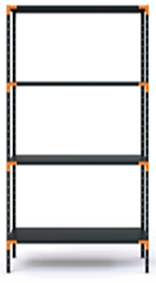 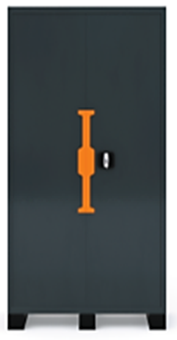 | Стеллаж Ultra 1050х500х2000Нмм с 4 полками Нагрузка на полку 300кг., нагрузка на стеллаж 1800кг. | 12,093 ₽
18 | S-U.20125/5 |  | Стеллаж Ultra 1250х500х2000Нмм с 4 полками Нагрузка на полку 300кг., нагрузка на стеллаж 1800кг. | 13,293 ₽
19 | С-0004U.R |  | Шкаф инструментальный Ultra с 4 полками с транспортировочным пандусом Нагрузка: на полку 250кг. на шкаф 1500кг Размер: 950х500х2000hмм Вес: 110 кг. Объем: 1 куб. м. | 50,000 ₽
20 | W-C05LP | 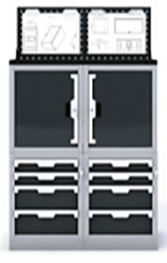 | Тумба станочника Ultra 500х600х1265Нмм (высота с экраном 1665мм) ✓Тумба с 5 ящиками Р-р: 500х600х583Н мм (нагрузка на ящик 60кг) Высотая ящ: 4х80; 1х165мм, полезный р-р: 570х400мм ✓Тумба с 2 полками Р-р: 500х600х583Н мм (нагрузка на полку 100кг) ✓Пандус тумбы 500х600х70Нмм ✓Лоток 500х600х30 с ковриком ✓Перфо экран 500х400х20мм с кронштейнами | 40,300 ₽
21 |  |  | Тумба станочника Ultra (двойная) 1000х600х1265Нмм (высота с экраном 1665мм) | 80,600 ₽

